关系图
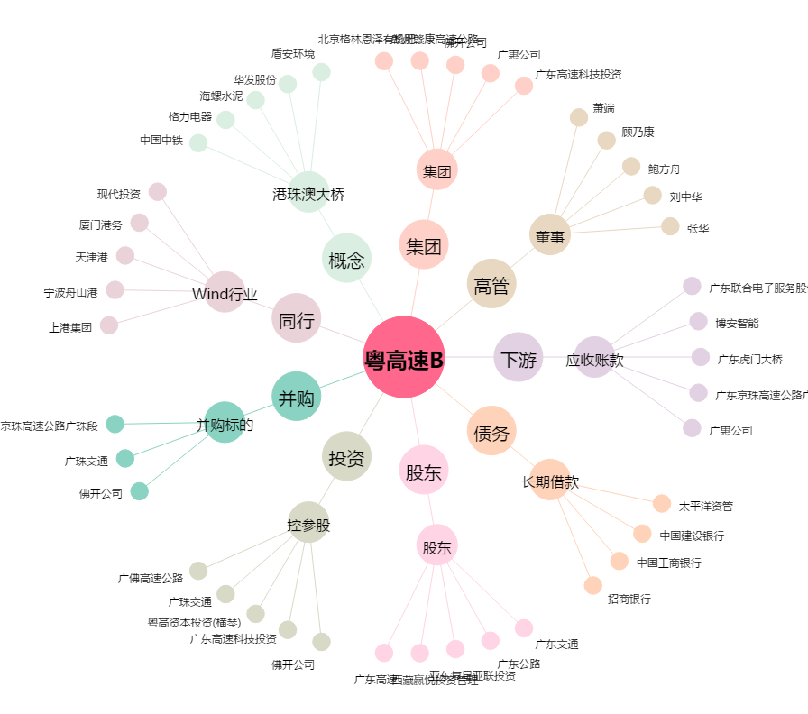
粤高速B[200429.SZ] - 关系概览图

